BDI
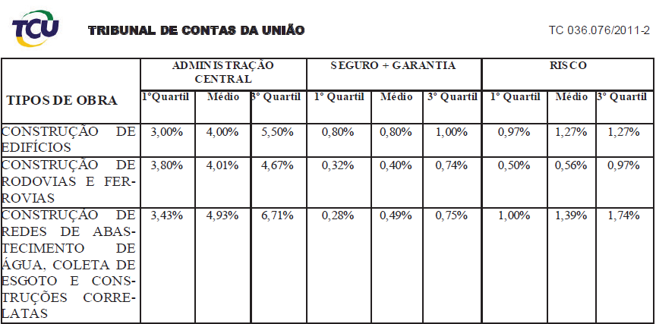
LICITANTE: | TENDÊNCIA CONSTRUTORA E SERVIÇOS LTDA
C.N.P.J.: | 24.444.203/0001-35
CLIENTE: | PREFEITURA MUNICIPAL DE IPIXUNA DO PARÁ
LICITAÇÃO | TOMADA DE PREÇOS Nº 2.2023-00005-TP
OBJETO: | CONTRATAÇÃO DE EMPRESA DE ENGENHARIA E CONSTRUÇÃO CIVIL PARA CONSTRUÇÃO DO REDE DE ABASTECIMENTO DE AGUA NAS COMUNIDADES DA ZONA RURAL DO MUNICIPIO DE IPIXUNA DO PARÁ
LOCAL OBRA: | IPIXUNA DO PARÁ / PA

COMPOSIÇÃO DA TAXA DE BENEFÍCIOS E DESPESAS INDIRETAS - B.D.I.

SIGLAS | DESPESAS | TAXAS (%)
AC | Administração central | 3.43%
S | Seguros | 0.14%
R | Riscos | 1.00%
G | Garantia | 0.14%
DF | Despesa Financeira | 0.94%

T | TAXAS (IMPOSTOS) | 10.03%
C | CONFINS | 2.4900%
P | PIS | 0.5400%
ISS | ISS (50,00% X 5,00%) | 2.5000%
CP | CPRB | 4.5000%

L | LUCRO | 6.40%
L | Lucro bruto | 6.40%

Os valores de BDI foram calculados com o emprego da fórmula:
 | 
B.D.I.= | (((1 + (0,0343 + 0,01 + 0,0014 + 0,0014 ))*(1 + 0,0094)*(1 + 0,064))/( 1 - 0,1003 )) -1)*100 | 25.00%

1) Empresa optante pelo Simples Nacional;
2) Composição de B.D.I. conforme Acórdão 2622-2013 - TCU Plenário.

Ipixuna do Pará (PA), 19 de maio de 2023

